Лист1
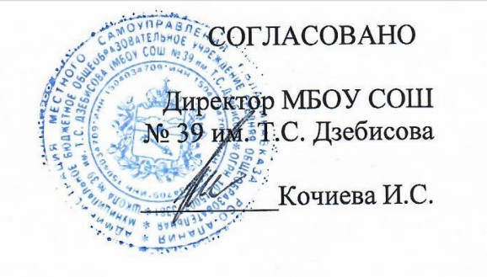
Согласовано
"_13_"_сентября__2021г
Директор МБОУ СОШ № 39 им. Т.С. Дзебисова

День 6 | Завтрак
 | 15М | Сыр полутвердый | 15 | 8.86 | 3.48 | 2.95 | 0.00 | 40.47
 | 280М /171М | Тефтели из говядины с соусом красным основным и кашей гречневой | 90/40/150 | 48.82 | 15.85 | 12.65 | 46.39 | 362.81
 | 379М | Напиток кофейный с молоком | 180 | 11.71 | 2.51 | 2.59 | 8.69 | 68.11
 |  | Хлеб пшеничный | 20 | 1.02 | 1.52 | 0.16 | 9.84 | 46.88
 |  | Хлеб ржаной | 20 | 0.97 | 1.32 | 0.24 | 6.68 | 34.16
 | 338М | Банан | 100 | 11.56 | 1.50 | 0.50 | 21.00 | 94.50
 |  | Итого: |  | 82.94 | 26.18 | 19.09 | 92.60 | 646.93

